Inscription
 |  | Compte tenu de certaines difficultés rencontrées nous ne procédons plus aux pré-inscriptions.
 | Votre inscription ne deviendra effective qu'après la réception de ce document avec le paiement en conséquence.

REMPLISSAGE INFORMATIQUE UNIQUEMENT |  | DOSSIER D'INSCRIPTION FC PS1-2 - Aout 2022 à Aout 2023

 |  | VOTRE ETAT CIVIL ET PROFIL (Remplir par ordinateur, en cliquant dans les cellules coloriées)

 |  | Nom : |  |  |  | Prénom :

Adresse d'expédition : |  | Né (e) le : |  |  |  | Lieu :

CFMNS 69A Rue de la Libération 68740 FESSENHEIM |  | Nationalité : |  |  |  | Age :

 |  | Adresse :

 |  | Code postal : |  |  |  | Ville :

 |  | Mail obligatoire : |  |  |  |  |  | Tél :

A partir de septembre 2022 Adresse lieu de formation à Fessenheim, Complexe associatif et culturel rue des Seigneurs |  | N°adhérent FNMNS - FFSS - FFN et bénéficiez d'une réduction :

 |  | LES DIPLOMES OU ATTESTATIONS QUE VOUS POSSEDEZ

 |  | MNS |  | BNSSA |  |  | PSE1 |  |  | PSE2

 |  | Date DE LA dernière formation continue : |  |  |  |  |  |  | Avec :
 | Joignez impérativement les copies de vos diplômes ou attestations si vous vous inscrivez pour la première fois au centre de formation de Fessenheim.

 |  | LA DATE DE STAGE QUE VOUS AVEZ RETENUE |  |  |  |  |  |  |  |  |  | Cochez

Prise en charge par un organisme, remplissez la partie "convention". |  | Lundi | 29-Aug-22 |  | Cernay |  |  |  | 09h -17h
 |  | Jeudi | 1-Sep-22 |  | Munster |  |  |  | 09h -17h
 |  | Mercredi | 14-Sep-22 |  | Village Neuf |  |  |  | 08h -16h
 |  | Samedi | 15-Oct-22 |  | Fessenheim |  |  |  | 09h -17h
 |  | Jeudi | 30 nov et 1 dec 22 |  | Fessenheim |  |  |  | 19h -22h
 |  | Mer / jeud | 1 et 2 fevr 2023 |  | Fessenheim |  |  |  | 19h -22h
 |  | Samedi | 11-Mar-23 |  | Fessenheim |  |  |  | 09h -17h
 |  | Samedi | 8-Apr-23 |  | Fessenheim |  |  |  | 13h -19h
 |  | Vendredi | 26-May-23 |  | Ottmarsheim |  |  |  | 09h -17h
 |  | Vendredi | 16-Jun-23 |  | Reiningue |  |  |  | 09h -17h
 |  | 0 | 0 |  | 0 |  |  |  | 0

Inscription individuelle, joignez votre paiement au dossier, sinon il ne sera pas pris en compte. |  |  | LE COUT DE VOTRE FORMATION

 |  |  | Adhérent FNMNS FFSS / FFN |  | Tarif normal individuel |  |  | Prise en charge par un employeur |  |  | Pour la prise en charge, veuillez renseigner le document joint.
 |  |  | 65 € |  | 75 € |  |  | 125 €

 |  | REININGUE | 80 € |  | 90 € |  |  | 140 €

 |  | Ci-joint, mon dossier d'inscription dûment complété, et pour lequel je m'engage à vous garantir l'exactitude des renseignements portés sur la fiche de renseignements administratifs et je vous confirme entre autre que : COCHEZ
 |  | J'ai pu prendre connaissance des conditions d'assurance durant le stage et de la souscription automatique à l'organisation professionnelle de la FNMNS après réussite, me garantissant une responsabilité civile professionnelle pendant une année.
 |  | J'ai pu pu prendre connaissance du réglement intérieur et des conditions de ventes.
 |  | J'ai pu pu prendre connaissance des conditions d'organisation de la formation et du déroulement de l'examen.
 |  | Je m'engage à ne rien dissimuler sur mon état de santé qui doit être compatible avec le niveau de formation et de l'examen.
 |  | Je ne m'oppose pas au droit à l'image.
 |  | Je suis informé du traitement et l'archivage informatique de mes données personnelles par la FNMNS.
 |  | J'ai pris connaissance que ma présentationne sera retenue qu'après le règlement des frais de formation au Centre de Formation.

 |  | Signature du candidat

 | AVANT VOTRE ENTREE EN FORMATION

 |  | Nom : | 0 |  |  |  | Prénom: |  | 0

 |  | Cette évaluation a pour but de vous connaître davantage, de mieux cerner vos capacités physiques et vos motivations.

 |  | 1° Quelles sont vos motivations pour suivre cette formation ?

 |  | 2° Suivez vous régulièrement vos formations continues ?

 |  | 3° Que feriez vous prioritairement en présence d'un arrêt cardiaque ?

 |  | 4° Connaissez vous les N° d'alertes ?

 |  | 5° Que connaissez vous des prérogatives du secouriste que vous êtes?

 |  | 6° Qu'attendez vous de ce stage ?

CFMNS 68 - 69a Rue de la Libération 68740 FESSENHEIM
 : 06 19 71 87 67 @ : formation@cfmns68.fr  : www.cfmns68.fr

 |  |  | 0
Devis de formation |  |  |  | DEVIS DE FORMATION
Complétez les rubriques ci contre, nous le retourner signé, conserver une copie

 |  | Organisme vous proposant :

 |  | Nature de l'action de formation : |  |  | Formation continue en secourisme

 |  | Nom : | 0 |  |  |  | Prénom: |  | 0

 |  | Cout de la formation selon votre position (cochez ci-desous)

 |  |  | Adhérent FNMNS FFSS / FFN |  | Tarif normal individuel |  |  | Prise en charge par un employeur
 |  |  | 65 € |  | 75 € |  |  | 125 €

 |  | REININGUE | 80 € |  | 90 € |  |  | 140 €
 |  |  | 0 |  | 0
 |  |  | Tous nos traifs sont TTC, l'association n'est pas soumise à la TVA.

 |  | Devis comprenant : |  | Les frais de formation et de présentation à l'évaluation finale
 |  |  |  | La mise à dispositionde matériel pédagogique
 |  |  |  | La documentation de stage ci besoin

 |  | Non inclus : |  | Fournitures personnelles prises de notes
 |  |  |  | Le cas échéant les effets personnels (piscine)

 |  | Nous restons à votre disposition pour toute information complémentaire.

 |  | Si ce devis vous convient, veuillez nous le retourner signé.

 |  | Fait à |  |  |  |  | le

 |  | Signature :

 |  | Validité : 15 jours avant l'entrée en formation, et acceptation du centre de formation.

CFMNS 68 - 69a Rue de la Libération 68740 FESSENHEIM
 : 06 19 71 87 67 @ : formation@cfmns68.fr  : www.cfmns68.fr

Programme 2022 - 2023
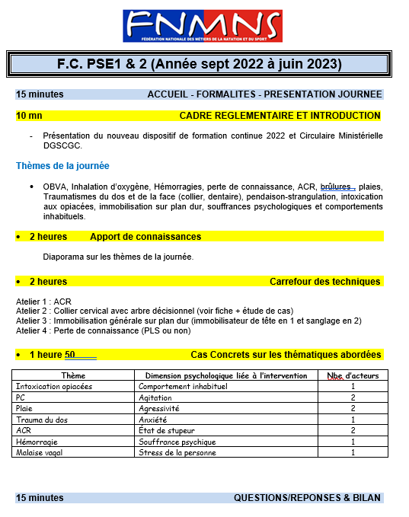

CGV
CONDITIONS GENERALES DE VENTES

L’inscription à un stage ne sera définitive qu’après réception du dossier complet et du paiement.
Les tarifs communiqués dans le dossier d’inscription sont ferme et définitif.
L’association n’est pas soumise à la TVA.

La limite d’inscription est fixée à au moins quinze jours avant le début de l’action de formation.

Le stagiaire sera soumis au réglement intérieur de l’association.

Le centre de formation à souscrit une assurance et pendant toute la durée de la formation, le stagiaire reste responsable vis à vis des tiers. Dans le cas d’un salarié, il doit être couvert par son entreprise par une assurance garantissant une couverture suffisante contre les risques de la formation.

Le centre de formation s’engage à ne pas divulguer les informations confidentielles reçues.

Un stage ne peut se dérouler que s’il a atteint le seuil minimum de participants conformément aux règles en vigueur. En cas d’annulation de celui-ci, l’association s’engage à rembourser intégralement le coût du stage.

En cas de non présentation à l’action de formation le jour de son démarrage, les sommes déjà engagées par l'association restent dues.

Le seul fait d’avoir suivi une formation ne garantit en aucun cas la réussite aux examens de certification de personnes et à l’exercice des métiers correpondants.

CFMNS 68 - 69a Rue de la Libération 68740 FESSENHEIM
 : 06 19 71 87 67 @ : formation@cfmns68.fr  : www.cfmns68.fr

Nous trouver
SALLE DE FORMATION - FESSENHEIM

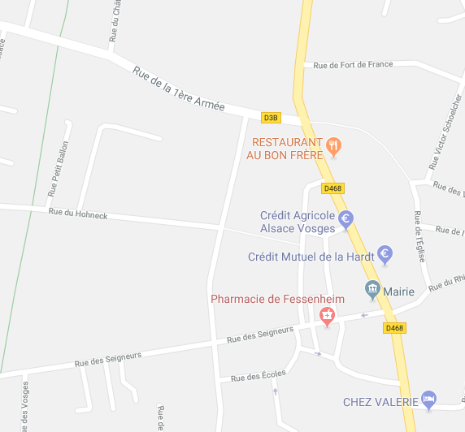


Fessenheim

Salle de formation

Ensisheim

Piscine

Salle de formation
Complexe Associatif et Culturel
Rue des Seigneurs

BASE DEPARTEMENTALE DE VOILE - REININGUE

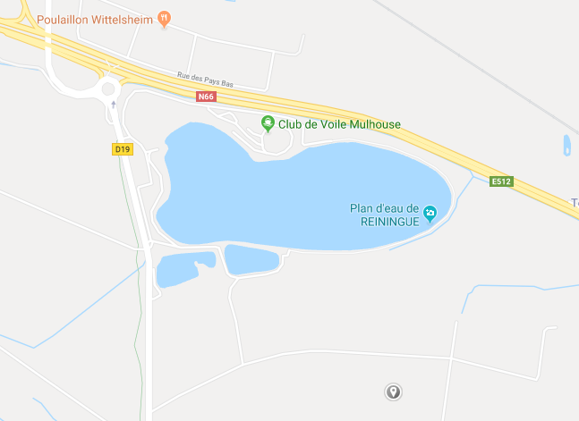

COLMAR
Vers Thann

Vers Mulhouse

Reiningue

Base de voile

MULHOUSE

